Лист1
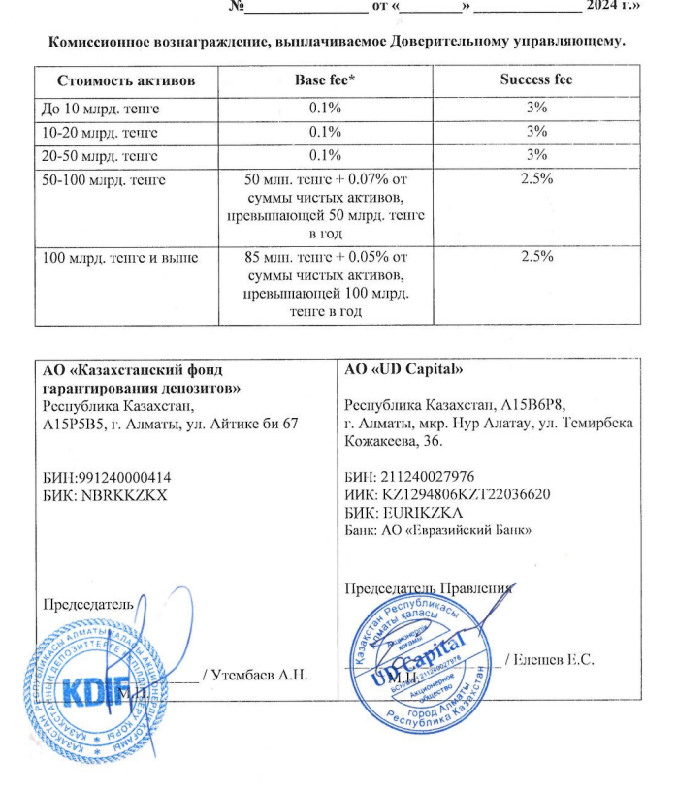
Средняя грязная | Сумма комиссий кроме ДУ | Месячная доля комиссии ДУ | Оплаченная комиссия ДУ за август | Фактическая комиссия за август | Корректировка комиссии ДУ за сентябрь | Комиссия ДУ за сентябрь | К оплате
27,599,901,766.91 | 942,860.27 | 2,299,991.81 | 2,278,550.1300 | 2,278,544.41 | -5.72 | 2,299,721.58 | 2,299,715.86

